标等辅料
辅料采购单 DEFACTO ORDER FORM
服装款号 | 辅料编号 | 插入图片 | 辅料描述 | 用途 | 颜色 |  |  |  |  |  |  | 总计
 |  |  |  |  |  | XS | S | M | L | XL | XXL
H7167AX | 25 AULTH13843 | 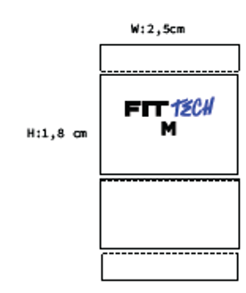 |  | 主标 |  | 100 | 1280 | 1450 | 1450 | 970 | 650
H7167AX | 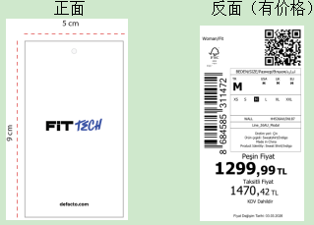 24 AULBM11953 |  | 其他国家价格牌 | 价格牌 | BK81 - BLACK 黑色 | 30 | 345 | 405 | 405 | 290 | 180 | 1655
 |  |  | 哈萨克斯坦价格牌 |  |  |  | 50 | 50 | 50 | 25 | 25
 |  |  | 俄罗斯价格牌 |  |  |  | 24 | 24 | 24 | 22 | 22
 |  |  | 白俄罗斯价格牌 |  |  |  | 24 | 24 | 24 | 22 | 22
 |  |  | 其他国家价格牌 |  | IN187 - INDIGO 靛蓝 | 25 | 295 | 345 | 345 | 245 | 150 | 1405 | 4443
 |  |  | 哈萨克斯坦价格牌 |  |  |  | 42 | 42 | 42 | 22 | 22
 |  |  | 俄罗斯价格牌 |  |  |  | 22 | 22 | 22 | 12 | 12
 |  |  | 白俄罗斯价格牌 |  |  |  | 22 | 22 | 22 | 12 | 12
 |  |  | 其他国家价格牌 |  | PR522 -LT.PLUM 浅紫 | 23 | 290 | 340 | 340 | 240 | 150 | 1383
 |  |  | 哈萨克斯坦价格牌 |  |  |  | 42 | 42 | 42 | 22 | 22
 |  |  | 俄罗斯价格牌 |  |  |  | 22 | 22 | 22 | 12 | 12
 |  |  | 白俄罗斯价格牌 |  |  |  | 22 | 22 | 22 | 12 | 12
H7167AX |  |  | 其他国家 白色洗标 | 洗标 | BK81 - BLACK 黑色 | 40 | 375 | 440 | 440 | 310 | 190
 |  |  | 俄罗斯/白俄罗斯，暗红色洗标 |  |  |  | 110 | 110 | 110 | 60 | 60
 |  |  | 其他国家 白色洗标 |  | IN187 - INDIGO 靛蓝 | 35 | 315 | 370 | 370 | 260 | 160
 |  |  | 俄罗斯/白俄罗斯，暗红色洗标 |  |  |  | 100 | 100 | 100 | 55 | 55
 |  |  | 其他国家 白色洗标 |  | PR522 -LT.PLUM 浅紫 | 30 | 310 | 360 | 360 | 255 | 160
 |  |  | 俄罗斯/白俄罗斯，暗红色洗标 |  |  |  | 100 | 100 | 100 | 55 | 55
H7167AX |  |  |  | 条码标 | BK81 - BLACK 黑色 | 40 | 485 | 550 | 550 | 370 | 250
 |  |  |  |  | IN187 - INDIGO 靛蓝 | 35 | 415 | 470 | 470 | 315 | 215
 |  |  |  |  | PR522 -LT.PLUM 浅紫 | 30 | 410 | 460 | 460 | 310 | 215
H7167AX | 23 AULBM11333 |  |  | 附加吊牌1 |  | 5400
H7167AX | 24 AULBM11950 | 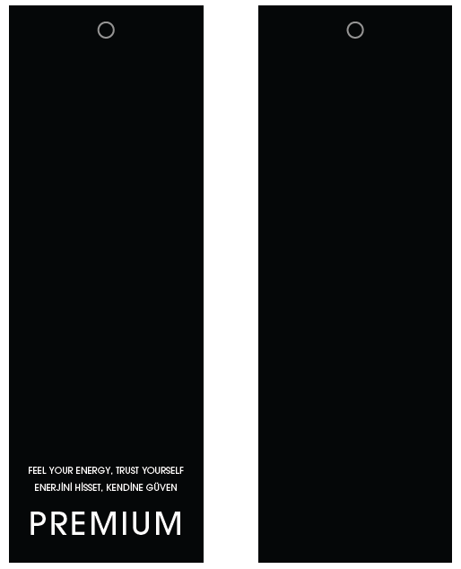 |  | 附加吊牌2 |  | 5400
H7167AX | 23 AULTH10852 | 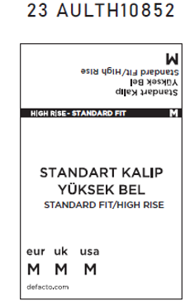 |  | 腰卡 |  | 90 | 1300 | 1450 | 1450 | 970 | 650
H7167AX |  | 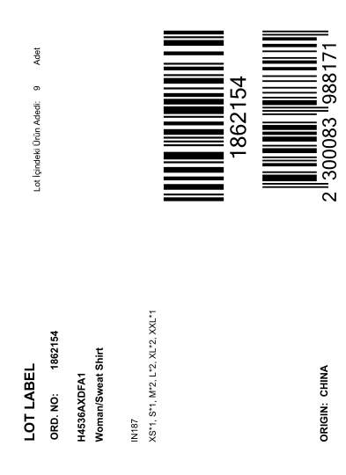 | 1861224 | 中胶袋 配比贴纸 | BK81 - BLACK 黑色 | 25
 |  |  | 1861220 |  |  | 11
 |  |  | 1864074 |  |  | 15
 |  |  | 1861198 |  |  | 14
 |  |  | 1861199 |  |  | 17
 |  |  | 1864073 |  |  | 15
 |  |  | 1861213 |  |  | 6
 |  |  | 1861208 |  |  | 7
 |  |  | 1861197 |  |  | 17
 |  |  | 1861218 |  |  | 5
 |  |  | 1861203 |  |  | 19
 |  |  | 1861205 |  |  | 16
 |  |  | 1861215 |  |  | 18
 |  |  | 1861200 |  |  | 17
 |  |  | 1861210 |  |  | 50
 |  |  | 1861201 |  |  | 13
 |  |  | 1861222 |  |  | 13
H7167AX |  |  | 1861224 | 中胶袋 配比贴纸 | IN187 - INDIGO 靛蓝 | 22
 |  |  | 1861220 |  |  | 10
 |  |  | 1864074 |  |  | 13
 |  |  | 1861198 |  |  | 12
 |  |  | 1861199 |  |  | 15
 |  |  | 1864073 |  |  | 13
 |  |  | 1861213 |  |  | 5
 |  |  | 1861208 |  |  | 6
 |  |  | 1861197 |  |  | 14
 |  |  | 1861218 |  |  | 4
 |  |  | 1861203 |  |  | 17
 |  |  | 1861205 |  |  | 14
 |  |  | 1861215 |  |  | 16
 |  |  | 1861200 |  |  | 15
 |  |  | 1861210 |  |  | 42
 |  |  | 1861201 |  |  | 12
 |  |  | 1861222 |  |  | 12
H7167AX |  |  | 1861224 | 中胶袋 配比贴纸 | PR522 -LT.PLUM 浅紫 | 22
 |  |  | 1861220 |  |  | 10
 |  |  | 1864074 |  |  | 12
 |  |  | 1861198 |  |  | 12
 |  |  | 1861199 |  |  | 15
 |  |  | 1864073 |  |  | 12
 |  |  | 1861213 |  |  | 5
 |  |  | 1861208 |  |  | 6
 |  |  | 1861197 |  |  | 13
 |  |  | 1861218 |  |  | 4
 |  |  | 1861203 |  |  | 17
 |  |  | 1861205 |  |  | 14
 |  |  | 1861215 |  |  | 16
 |  |  | 1861200 |  |  | 15
 |  |  | 1861210 |  |  | 42
 |  |  | 1861201 |  |  | 12
 |  |  | 1861222 |  |  | 12
季节/系列: |  |  |  |  |  | 下单日期: |  | 2026.03.11
下单公司(中文): | 宁波市奉化诺益服饰有限公司 |  |  |  |  | 电话: |  | 15990261114
下单公司(英文): | Ningbo Fenghua Nuoyi Clothing Co.LTD
收件公司名: 送货地址: 收件人: 电话: | 浙江省宁波市奉化区裘村镇银山路18号，周婷，15990261114
预计收货日期:

